趋势数据
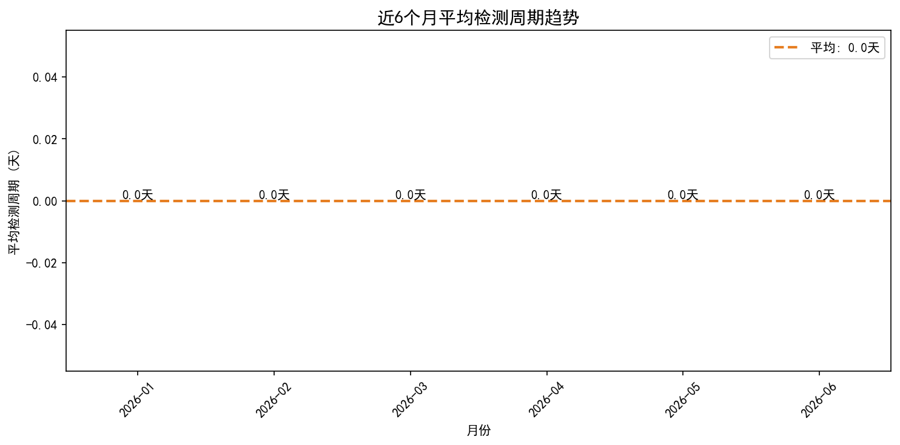
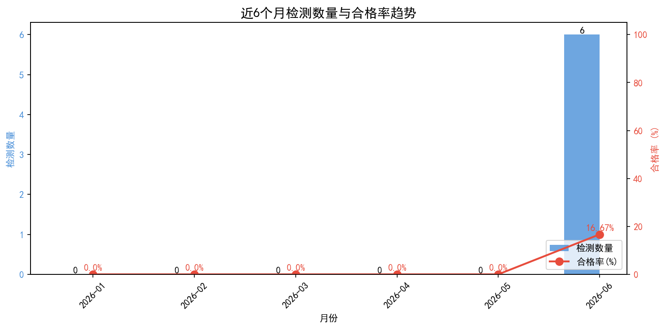
月份 | 检测数量 | 合格率(%) | 平均检测周期(天)
2026-01 | 0 | 0 | 0
2026-02 | 0 | 0 | 0
2026-03 | 0 | 0 | 0
2026-04 | 0 | 0 | 0
2026-05 | 0 | 0 | 0
2026-06 | 6 | 16.67 | 0

图表
